2019
0 |  | 정답 | 문제 | 회차 | 번호
0.9014424947 | X | 1 | 원시 프로그램이 번역되어 실행될 때의 파일 확장자로서 올바른 것은? 1) example.exe 2) example.obj 3) example.doc 4) example.c | 2019 | 1
0.25311288965 | X | OOOX | 상수에 대한 설명 - 8진 상수를 표현할 때는 숫자 앞에 0(영)을 붙임. (O/X) - 16진 상수를 표현할 때는 숫자 앞에 0x를 붙임. (O/X) - 문자형 상수는 내부적으로 정수 값이 사용 (O/X) - 실수형 상수는 지수형식으로 표시할 수 없음. (O/X) | 2019 | 2
0.36032949404 | X | 2, 4, 5 | 출령양식변환기호를 바르게 이으시오. (1)%c (2)%d (3)%f (4)%o (5)%x 10진수: ㅇ, 8진수: ㅇ, 16진수: ㅇ | 2019 | 3
0.046910729582 | X | 3 | 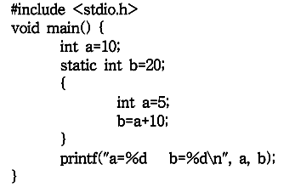 프로그램 실행 결과는? 1) a=5, b=15 2) a=5, b=20 3) a=10, b=15 4) a=10, b=20 | 2019 | 6
0.45344798995 | X | 4 | 프로그램의 결과로 올바른 것은? 1) 7 2) 8 3) 10 4) 12 | 2019 | 11
0.73030466257 | X | 14 | char name[] = "HONG GIL DONG"; 을 선언할 때, 배열의 크기는? | 2019 | 12
0.43153849612 | X | XOOO | 포인터에 대한 설명 - 메모리를 정적으로 할당 받을 수 있음. (O/X) - 변수의 주소값을 데이터로 받음. (O/X) - 자료의 개수가 가변적인 경우 배열보다 효율적 (O/X) - 포인터는 배열의 요소를 다룰 수 있음. (O/X) | 2019 | 16
0.57983320649 | X | 3 | 프로그램의 실행결과는? 1) Ko 2) KoreaNational 3) Open 4) KN | 2019 | 17
0.46082435949 | X | 4 | 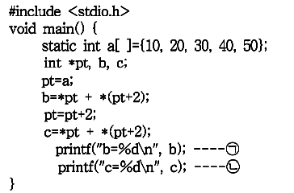 (ㄱ)과 (ㄴ)의 결과로서 올바른 것은? 1) b=10, c=30 2) b=30, c=40 3) b=40, c=50 4) b=50, c=80 | 2019 | 18
0.55453410609 | X | m | char *cp, s[]="computer"; cp=s; 위와 같은 배열이 선언되어 있을 때, *(cp+2)의 값은? | 2019 | 20
0.75368251698 | X | 2 | 다음과 같은 구조체가 선언되어 있을 때, 초기화 방법은? 1) person.x="홍길동"; 2) x.gender='M'; 3) person x.name="홍길동"; 4) struct x='M'; | 2019 | 21
0.093084262264 | X | 1 | 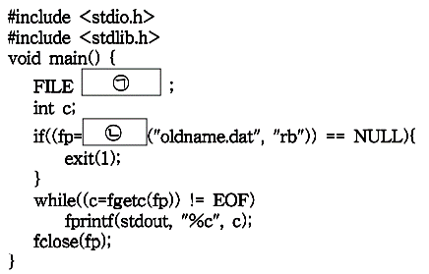 (ㄱ)과 (ㄴ)에 들어갈 내용은? 1) *fp, fopen 2) fopen, fclose 3) stdin, fscanf 4) EOF, studio | 2019 | 23
0.25501054982 | X | OXOO | 기억공간 할당 함수 - malloc()함수는 가장 대표적인 기억공간 할당 표준함수 (O/X) - memset()함수는 기억 공간을 동적으로 할당 또는 해제하기 위해 사용 (O/X) - calloc()함수는 할당받은 기억 공간을 0으로 초기화 (O/X) - realloc()함수는 새로운 영역에 기억공간을 재할당하게 되면, 기존의 기억공간에 있던 자료 복사 (O/X) | 2019 | 25

2018
0 |  | 정답 | 문제 | 회차 | 번호
0.073602774807 | X | 1 | 출력양식 변환 기호 - %d는 출력 값을 지수형식으로 나타냄. (O/X) - %f는 출력 값을 부동 소수점 형식으로 나타냄. (O/X) - %o는 출력 값을 8진수로 나타냄. (O/X) - %x는 출력 값을 16진수로 나타냄. (O/X) | 2018 | 2
0.10172052029 | X | 1 | 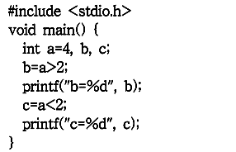 프로그램의 실행결과로 올바른 것은? 1) b=1, c=0 2) b=4, c=1 3) b=0, c=1 4) b=1, c=4 | 2018 | 5
0.93354270904 | X | gets(s), puts(s) | #include<stdio.h> void main(){ char s[50]; (ㄱ); (ㄴ); } 문자열 자료를 입력 받기 위한 표준 입력함수 (ㄱ)과 출력하기 위한 표준 출력함수 (ㄴ)은? | 2018 | 8
0.52707965153 | X | XOOO | 함수에 대한 설명 - 하나의 프로그램에서 반드시 main()함수를 쓸 필요는 없음. (O/X) - 함수를 호출할 때 괄호를 생략해서는 안 됨. (O/X) - 되돌려 줄 자료가 없을 때는 void 사용 (O/X) - C 언어에서 함수는 서로 독립적 (O/X) | 2018 | 11
0.70960346357 | X | OOXO | 배열에 대한 설명 - 모든 배열은 자료형과 기억 클래스를 갖음. (O/X) - 배열의 각 원소를 변수처럼 사용 (O/X) - 배열명을 증가시키거나 감소킬 수 있음. (O/X) - 배열명은 배열 공간의 시작주소를 가리킴. (O/X) | 2018 | 12
0.86667855143 | X | float *fptr; | 실수형 포인터 변수 fptr을 선언할 경우 올바른 표현은? | 2018 | 20
0.032831549952 | X | fptr=&var1; | float var1, var2; var1=3.14; 포인터 변수 fptr에 var1 주소를 할당하는 방법은? | 2018 | 21
0.74483711982 | X | 1 | 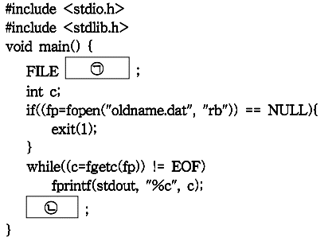 빈칸 (ㄴ)에 들어갈 내용으로 올바른 것은? 1) fclose(fp) 2) fopen(fp) 3) END 4) stderr | 2018 | 24
0.57145470613 | X | OOX | 동적할당에 대한 설명 - 동적할당은 실행중 필요한 만큼 기억공간을 사용 (O/X) - 배열의 경우 동적할당을 사용하여 배열의 크기 결정 (O/X) - 동적할당은 정수형 자료에 대해서만 가능함. (O/X) | 2018 | 10

2017
0 |  | 정답 | 문제 | 회차 | 번호
0.23564673213 | X | 1 | 사용자 정의 명칭으로 가능한 것은? 1) For 2) 2knou 3) int 4) OUN TV | 2017 | 1
0.097743187598 | X | -38 | #include<stdio.h> void main() { int a, b, c, result; a=10, b=20, c=30; result=-a*b/5+c%7; } 위의 코드에서 result는? | 2017 | 3
0.42852292168 | X | 4 | 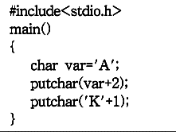 프로그램 결과는? 1) A+2, K+2 2) B, L 3) A+2, K 4) C, L | 2017 | 4
0.93706284966 | X | OOOX | 표준함수에 대한 설명 - 표준함수의 원형은 헤더파일에 선언됨. (O/X) - 표준함수의 실체는 라이브러리 파일에 수록됨. (O/X) - 표준함수를 사용하기 위해서는 원형과 실체가 알려져 있어야 함. (O/X) - 표준함수를 사용하기 위해서는 표준함수의 헤더파일을 #define 시켜야 함. (O/X) | 2017 | 14
0.040109890733 | X | 4 | 세 개의 매개변수가 각각 문자형, 정수형, 실수형 변수 a1, a2, a3를 갖고, 배정도 실수형의 자료를 되돌려주는 함수 fcm에 대한 함수 헤더 정의 1) int fcn(int a1, int a2, int a3) 2) int fcn(char a1, int a2, float a3) 3) double fcn(int a1, int a2, int a3) 4) double fcn(char a1, int a2, float a3) | 2017 | 15
0.98154468032 | X | 1 | 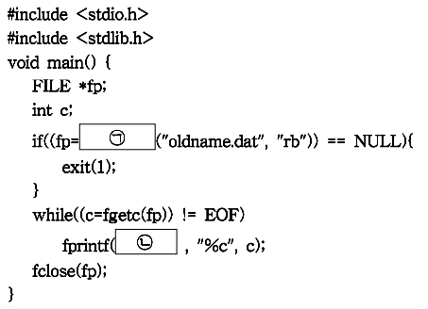 (ㄴ)에 들어갈 내용 1) stdout 2) stdin 3) stderr 4) stdio | 2017 | 24
0.13391904802 | X | OXOO | 기억공간 힙에 대한 설명 - 메모리 동적할당을 위해 프로그래머가 사용하는 영역 (O/X) - 힙의 공간 할당은 memset()등의 함수로 할당받을 수 있음. (O/X) - 할당받은 힙 공간은 사용이 끝나면 자동으로 해제되지 않음. (O/X) - 프로그램 실행 중에 필요한 만큼의 공간을 할당받을 때 사용되는 메모리 영역 (O/X) | 2017 | 25

